상품제안서
자개 황금 네임택 | 상품코드: F22237

 |  |  |  |  |  |  | 02-412-0044 | www.easy1.co.kr
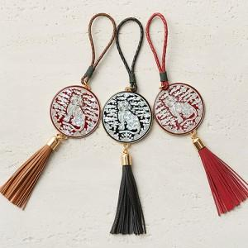

【상세/제작정보】 | 나전칠장 전승자가 만든 천연 자개

【인쇄/포장옵션】 | 레이저 / 포장지포장

【공급단가】 | 수량 | 50~ | 100~ | 500~ | 1,000~ | 2,000~
*VAT별도 | 단가 | 52,500원 | 51,660원 | 50,400원 | 49,140원 | 48,290원

【상품 URL】 | http://www.easy1.co.kr/src/goods_detail.php?gdno=22237

